Exercício1
Com o objetivo de verificar a largura de um carro popular, um engenheiro faz um levantamento sobre as dimensões em uma linha de produção. Em uma amostra o engenheiro constata que as dimensões são normalmente distribuídas, e que as mesmas apresentam uma média de 1,60m e desvio padrão de 0,30m. Com base nesses dados, o engenheiro quer saber qual a probabilidade de que um veículo sorteado ao acaso, apresente uma largura: A) maior do que 1,75m. B) entre 1,50m e 1,80m.

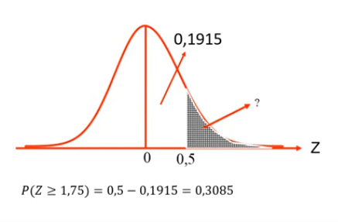
A) P(z>=1,75)
xi | 1.75
σ | 0.3
μ | 1.6

Resultado | 0.5
Resultado Final | 0.1915
P(z>=1,75) | 0.3085

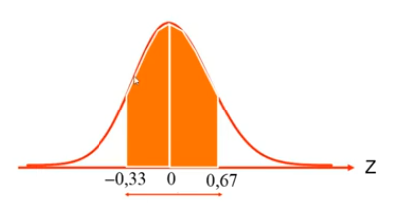
B) P(1,50<=z<=1,80)
xi | 1.5 | xi | 1.8
σ | 0.3 | σ | 0.3
μ | 1.6 | μ | 1.6

Resultado | -0.333 | Resultado | 0.667
Resultado Final | 0.1293 | Resultado Final | 0.2486
P(1,50<=z<=1,80) |  |  | 0.3779

Exercício 2
Considerando que a vida útil das ferramentas segue uma distribuição normal, com média 63,64 meses, e com desvio padrão de 19 meses, estime a probabilidade de uma ferramenta durar, no mínimo 72 meses.

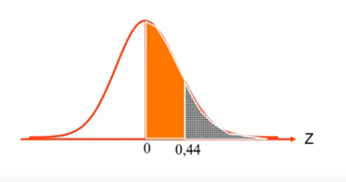
A) P(z>72)
xi | 72
σ | 19
μ | 63.64

Resultado | 0.44
Resultado Final | 0.1700
P(z>=72) | 0.3300 | 33.00%

